Втулка
 |  | Технологическая карта |  |  |  |  | Цех 34 | Размеры модели |  | Оловянные
 | Заказ |  |  |  |  |  |  | Наружний диаметр | 1360 | БрО8Н4Ц2 | 8.7
 | Чертеж |  |  |  |  |  |  | Внутренний диаметр | 1200 | БрО10Ц2 | 8.7
 | Наименование |  | Втулка |  |  |  |  | Высота | 335 | БрО8С12 | 9.1
 | Количество деталей на заказ |  | 1 |  |  |  |  | Плотность | 8.88 | БрО10С10 | 9.1
 |  |  |  |  |  |  |  | Высота прибыли | 50 | БрО5Ц5С5 | 8.88
 | Материал |  | БрО5Ц5С5 |  |  | К.В.Т | 2.68 | Диаметр прибыли (нар.) | 1420 | БрО4Ц4С17 | 9.2
 | Масса детали |  | 537.8 |  |  |  |  | Масса детали (отливка) | 956.99 | БрО10Ф1 | 8.88
 | Масса отливки |  | 1158.0 |  |  | К.И.М. | 0.41 | Масса прибыли | 201.00 | БрО8С21 | 9.3
 | Масса прибыли |  | 201.0 |  |  |  |  | Масса литника | 88.3 | Безоловянные
 | Норма расхода |  | 1246.3 |  |  |  |  |  |  | БрА9Ж3Л | 7.5
 | Норма расхода на 1 дет. |  | 1246.3 |  |  |  |  | Размеры детали |  | БрА10Ж4Н4Л | 7.8
 | Металлозавалка |  | 1296.1 |  |  |  |  | Наружний диаметр | 1321 | БрА11Ж6Н6 | 8.1
 | Металлозавалка на 1 дет. |  | 1296.1 |  |  |  |  | Внутренний диаметр | 1050 | БрА9Мц2Л | 7.6
 | Количество деталей в отливке |  | 1 |  |  |  |  | Высота | 120 | БрА10Ж3Мц2 | 7.5
 | Количество деталей по длине |  | 1 |  |  |  |  | Масса детали | 537.756 | БрА9Ж4Н4Мц1 | 7.8
 | Количество деталей по ширине |  | 1 |  |  |  |  |  |  | Латуни | 8.5
 | Размеры в скобках чистовые Формовочный уклон 3 |  |  |  | Радиус скугления прибыли 75 |  |  | Литниковая система | 242.04.463 | Чугуны
 | 50 | 335 |  |  |  |  |  | Диаметр стояка | 75 | СЧ10 | 6.8
 |  | (120) |  |  |  |  |  | количество стояков | 1 | СЧ15 | 7
 |  |  |  |  |  |  |  | количество питателей | 6 | СЧ20 | 7.1
 |  |  |  |  |  |  |  |  |  | СЧ25 | 7.2
 |  |  |  |  | 10 |  |  |  |  | СЧ30 | 7.3
 |  |  |  |  |  |  |  |  |  | СЧ35 | 7.4
 |  |  |  |  | 1182 | 1339.6
 |  |  |  |  | (1050) | (1321)

<1:10
 |  | Припуск на разрезку
Технические указания |  |  |  | Стержень
Плавка по инструкции |  | 25010.00174 |  | Вес стержня
Заливка по инструкции |  | 25011.00007 |  | Смесь | СКЛ
Температера металла |  | 1060-1080 |  | Краска | ГБ
Уход за прибылью |  | 25010.00168 |  | В стержне сделать ослабление
Усадка |  | 1.50% |  | Показания влагомера на глубине 60мм= 0
Краска |  | ГБ |  | Зазор между стержнем и формой 1,5-2мм
Тип литниковой системы |  | 242.04.463-2 |  | Усадка 0,6%
 |  |  |  | Разряд 4

 | Транспортировка по инструкции |  | 102.41.795 Альбом № 9
 | Дата | Проверил | Дата |  | Руководитель
19/09/2023
 | Подпись

Планка
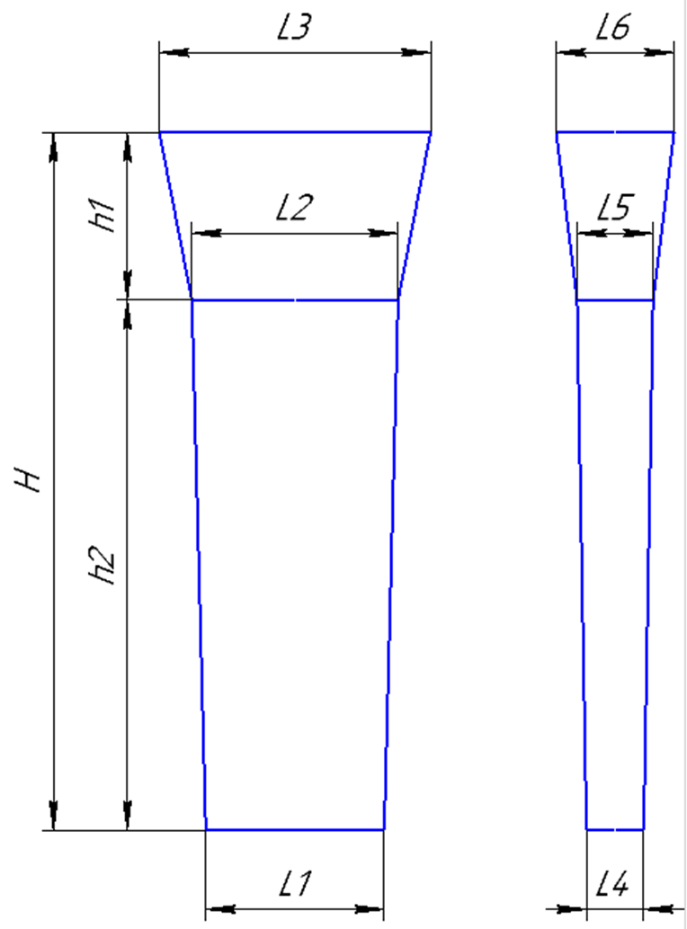
 |  | Технологическая карта |  |  |  |  | Цех 34 | Размер планки: | (автоматически)
Заказ |  |  | 3431172-009 |  |  | планка № | 73 | Толщина L4 | 49
Чертеж |  |  | 9-09-03 |  |  |  |  | Толщина L5 | 54
Наименование |  |  | Вкладыш (заготовка) |  |  |  |  | Ширина L1 | 425
Количество деталей на заказ |  |  | 4 |  |  |  |  | Ширина L2 | 435
 |  |  |  |  |  |  |  | Длина h2 | 865
Материал |  |  | БрО5Ц5С5 |  |  | К.В.Т | 0.29
Масса детали |  |  | 12.5 |  |  | К.И.М. | 0.20 | Размеры прибыли:
Масса отливки |  |  | 170.1 |  |  |  |  | Толщина L5 | 54
Масса отливки на 1 дет. |  |  | 42.5 |  |  |  |  | Толщина L6 | 130
Норма расхода |  |  | 245.7 |  |  |  |  | Ширина L2 | 435
Норма расхода на 1 дет. |  |  | 61.4 |  |  |  |  | Ширина L3 | 490
Металлозавалка |  |  | 255.5 |  |  |  |  | Высота h1 | 200
Металлозавалка на 1 дет. |  |  | 63.9
Количество деталей в отливке |  |  | 4
Количество деталей по длине |  |  | 2 |  |  |  |  | Плотность | 8.88
Количество деталей по ширине |  |  | 2
 |  |  |  |  |  |  |  | Размеры детали: | (Вручную)
 |  |  |  |  |  |  |  | Толщина | 25
 |  |  |  |  |  |  |  | Ширина | 160
+2
-2
 |  |  |  |  |  |  |  | Длина | 350
 |  |  |  |  |  | 419
 |  |  |  |  |  | (160) |  | Масса детали | 12.432

 |  |  |  |  |  |  |  | Примечания: | 0

+5
-15
 |  | 15

+5
-15
 | 200 | 865

 |  | (350)

+2
-2
 |  |  |  |  |  | 48
 |  |  |  |  |  | (25)

 | Усадка |  | 1,5 %
 | Краска |  | ГБ
 | Температура металла |  | 1060-1080 | ° С
 | Плавка по инструкции |  | 25010.00174
 | Заливка по инструкции |  | 25011.00007
 | Транспортировка по инструкции |  | 102.41.795 Альбом № 9
 | Уход за прибылью |  | 25010.00168
 | Дата | Проверил | Дата |  | Руководитель
20/09/2023
 | Подпись

